상품제안서
HUUM 랜턴 무선 초음파 가습기 | 상품코드: S37931

 |  |  |  |  |  |  | 02-713-8555 | www.synergygift.co.kr
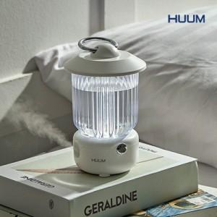

【상세/제작정보】 | 밝기 조절이 가능한 2가지 타입의 무드등과 가습기를 한번에

【인쇄/포장옵션】 | 레이저 / 포장지포장

【공급단가】 | 수량 | 30~ | 100~ | 300~ | 1,000~ | 3,000~
*VAT별도 | 단가 | 10,400원 | 9,840원 | 9,360원 | 9,120원 | 8,960원

【상품 URL】 | https://www.synergygift.co.kr:443/src/goods_detail.php?gdno=37931

